상품제안서
핸즈프리 크로스백 [BG173] | 상품코드: F27795

 |  |  |  |  |  |  | 02-412-0044 | www.easy1.co.kr
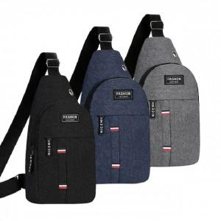

【상세/제작정보】 | - 배송비 발생 기준 수량 : 90

【인쇄/포장옵션】 | 실크, 풀칼라 / OPP(비닐)

【공급단가】 | 수량 | 300~ | 500~ | 1,000~ | 3,000~ | 5,000~
*VAT별도 | 단가 | 2,120원 | 2,090원 | 2,040원 | 1,980원 | 1,950원

【상품 URL】 | http://www.easy1.co.kr/src/goods_detail.php?gdno=27795

